Sheet1
 |  | 90mm
 | 群光电能科技（苏州）有限公司 物料标签
 | GP-HF/LF | 安重部品 | 月
 | Packing No | 唯一编码(箱号:Vendor Code+两位年+两位月+两位日+4位流水号) （最小包装:箱号PackingNO+中横线【-】+三位流水号）
 | P/N: | 料号 | Rev：版本号
 | QTY | 数量(阿拉伯数字) | 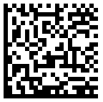
 | Datecode | YYMMDD(物料制造日期)
70mm | Pack SPEC | 包装规格
 | Lot NO | 供应商批号
 | Vendor P/N | 供应商料号(可备注其他信息如:模穴号等)
 | Vendor Name | 供应商代码+供应商名称

 | 备注：一维条码，料号不足18码前面加#

工作表1
